TDSheet
 | ТОО «Северо-Казахстанская текстильная компания «СКТК» 150000, Республика Казахстан, Северо-Казахстанская область, г. Петропавловск, ул. Конституции Казахстана,30, тел. 8 (7152) 36 09 27, 46 21 58 БИН 081140013894

 | Склад 5(Патриция - кпб)

Товар | Код | Рисунок | Остаток | Цена, тг | Заказ | Сумма
КПБ "PATRIZIA" by Любимый Дом | 587579 |  | 227 |  |  | 0
КПБ 1.5 Любимый дом "Patrizia" поплин | 587580 |  | 33 |  |  | 0
КПБ 1.5 поплин "Patrizia" (50х70) | 587586 |  | 3 |  |  | 0
КПБ 1.5 поплин "Patrizia" (50х70) рис. 15885-1/15871-4 Rustic | 588389 | 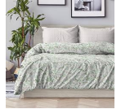 | 3 | 9785 |  | 0
КПБ 1.5 поплин "Patrizia" (70х70) | 587585 |  | 30 | 0 |  | 0
КПБ 1.5 поплин "Patrizia" (70х70) рис. 15876-2/15876-1 Mystery-2 | 618116 | 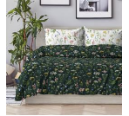 | 2 | 9785 |  | 0
КПБ 1.5 поплин "Patrizia" (70х70) рис. 15877-1/15376-1 Brusseles | 618115 | 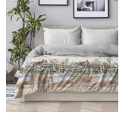 | 1 | 9785 |  | 0
КПБ 1.5 поплин "Patrizia" (70х70) рис. 15880-3/15881-3 Creative | 587601 | 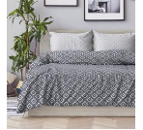 | 1 | 9785 |  | 0
КПБ 1.5 поплин "Patrizia" (70х70) рис. 15882-2/15883-2 Skyline-2 | 596076 | 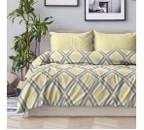 | 1 | 9785 |  | 0
КПБ 1.5 поплин "Patrizia" (70х70) рис. 15885-1/15871-4 Rustic | 587596 |  | 2 | 9785 |  | 0
КПБ 1.5 поплин "Patrizia" (70х70) рис. 15888-4/15871-4 Tender | 604393 | 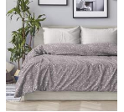 | 5 | 9785 |  | 0
КПБ 1.5 поплин "Patrizia" (70х70) рис. 15891-1/15897-1 Marseille | 596077 | 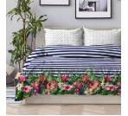 | 3 | 9785 |  | 0
КПБ 1.5 поплин "Patrizia" (70х70) рис. 15892-1/15869-1 Terry | 604392 | 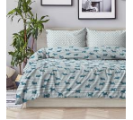 | 3 | 9785 |  | 0
КПБ 1.5 поплин "Patrizia" (70х70) рис. 15894-1/15886-3 Sardinia | 604391 | 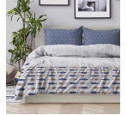 | 3 | 9785 |  | 0
КПБ 1.5 поплин "Patrizia" (70х70) рис. 15905-1/15917-1 Las Palmas | 587598 | 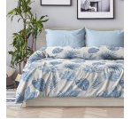 | 4 | 9785 |  | 0
КПБ 1.5 поплин "Patrizia" (70х70) рис. 15906-1/15376-1 Porto Venere | 618114 | 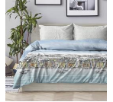 | 1 | 9785 |  | 0
КПБ 1.5 поплин "Patrizia" (70х70) рис. 15947-1/15946-3 Winter | 621012 | 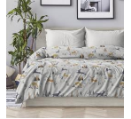 | 2 | 9785 |  | 0
КПБ 1.5 поплин "Patrizia" (70х70) рис. 15948-1/15888-3 Frozen | 611382 | 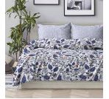 | 1 | 9785 |  | 0
КПБ 1.5 поплин "Patrizia" (70х70) рис. 6563-1/31067-9 Transparency | 630176 | 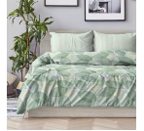 | 1 | 9785 |  | 0
КПБ 2.0 Любимый дом "Patrizia" поплин | 587581 |  | 170 | 0 |  | 0
КПБ 2.0 поплин "Patrizia" (70х70) | 587587 |  | 170 | 0 |  | 0
КПБ 2.0 поплин "Patrizia" (70х70) рис. 15567-4/15161-3 Chevron-4 | 614591 | 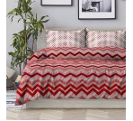 | 1 | 11386 |  | 0
КПБ 2.0 поплин "Patrizia" (70х70) рис. 15866-2/15867-2 Loft-2 | 587609 | 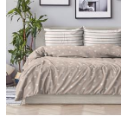 | 24 | 11386 |  | 0
КПБ 2.0 поплин "Patrizia" (70х70) рис. 15875-1/15886-2 Pure | 587602 | 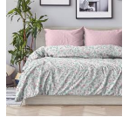 | 2 | 11386 |  | 0
КПБ 2.0 поплин "Patrizia" (70х70) рис. 15876-2/15876-1 Mystery-2 | 618119 |  | 1 | 11386 |  | 0
КПБ 2.0 поплин "Patrizia" (70х70) рис. 15877-1/15376-1 Brusseles | 618118 | 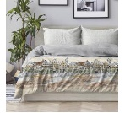 | 2 | 11386 |  | 0
КПБ 2.0 поплин "Patrizia" (70х70) рис. 15880-3/15881-3 Creative | 587610 |  | 2 | 11386 |  | 0
КПБ 2.0 поплин "Patrizia" (70х70) рис. 15880-6/15161-3 Creative-2 | 614592 | 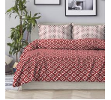 | 1 | 11386 |  | 0
КПБ 2.0 поплин "Patrizia" (70х70) рис. 15882-2/15883-2 Skyline-2 | 596082 |  | 1 | 11386 |  | 0
КПБ 2.0 поплин "Patrizia" (70х70) рис. 15885-1/15871-4 Rustic | 587605 |  | 4 | 11386 |  | 0
КПБ 2.0 поплин "Patrizia" (70х70) рис. 15887-1/15888-2 Lovely | 587603 | 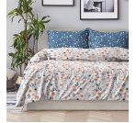 | 1 | 11386 |  | 0
КПБ 2.0 поплин "Patrizia" (70х70) рис. 15888-4/15871-4 Tender | 604399 |  | 5 | 11386 |  | 0
КПБ 2.0 поплин "Patrizia" (70х70) рис. 15891-1/15897-1 Marseille | 596083 |  | 49 | 11386 |  | 0
КПБ 2.0 поплин "Patrizia" (70х70) рис. 15892-1/15869-1 Terry | 604398 |  | 3 | 11386 |  | 0
КПБ 2.0 поплин "Patrizia" (70х70) рис. 15894-1/15886-3 Sardinia | 604397 |  | 54 | 11386 |  | 0
КПБ 2.0 поплин "Patrizia" (70х70) рис. 15905-1/15917-1 Las Palmas | 587607 |  | 14 | 11386 |  | 0
КПБ 2.0 поплин "Patrizia" (70х70) рис. 15947-1/15946-3 Winter | 621013 |  | 2 | 11386 |  | 0
КПБ 2.0 поплин "Patrizia" (70х70) рис. 15948-1/15888-3 Frozen | 611383 |  | 1 | 11386 |  | 0
КПБ 2.0 поплин "Patrizia" (70х70) рис. 15965-1/15946-3 Freya | 650246 |  | 1 | 11386 |  | 0
КПБ 2.0 поплин "Patrizia" (70х70) рис. 6590-1/6591-1 Journey | 604400 | 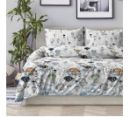 | 2 | 11386 |  | 0
КПБ 5пр Любимый дом "Patrizia" поплин | 587583 |  | 10 | 0 |  | 0
КПБ 5пр поплин "Patrizia" (70х70) | 587589 |  | 10 | 0 |  | 0
КПБ 5пр поплин "Patrizia" (70х70) рис. 15876-2/15876-1 Mystery-2 | 618122 |  | 1 | 15369 |  | 0
КПБ 5пр поплин "Patrizia" (70х70) рис. 15877-1/15376-1 Brusseles | 618121 |  | 1 | 15369 |  | 0
КПБ 5пр поплин "Patrizia" (70х70) рис. 15885-1/15871-4 Rustic | 587623 |  | 2 | 15369 |  | 0
КПБ 5пр поплин "Patrizia" (70х70) рис. 15892-1/15869-1 Terry | 604404 |  | 2 | 15369 |  | 0
КПБ 5пр поплин "Patrizia" (70х70) рис. 15905-1/15917-1 Las Palmas | 587625 |  | 1 | 15369 |  | 0
КПБ 5пр поплин "Patrizia" (70х70) рис. 15906-1/15376-1 Porto Venere | 618120 |  | 1 | 15369 |  | 0
КПБ 5пр поплин "Patrizia" (70х70) рис. 15947-1/15946-3 Winter | 621014 |  | 1 | 15369 |  | 0
КПБ 5пр поплин "Patrizia" (70х70) рис. 6590-1/6591-1 Journey | 604406 |  | 1 | 15369 |  | 0
КПБ евро Любимый дом "Patrizia" поплин | 587584 |  | 14 | 0 |  | 0
КПБ евро поплин "Patrizia" (70х70) | 587591 |  | 14 | 0 |  | 0
КПБ евро поплин "Patrizia" (70х70) рис. 15843-1 Emerald | 617986 | 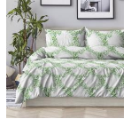 | 1 | 13440 |  | 0
КПБ евро поплин "Patrizia" (70х70) рис. 15875-1/15886-2 Pure | 587611 |  | 1 | 13440 |  | 0
КПБ евро поплин "Patrizia" (70х70) рис. 15877-1/15376-1 Brusseles | 618124 |  | 1 | 13440 |  | 0
КПБ евро поплин "Patrizia" (70х70) рис. 15882-2/15883-2 Skyline-2 | 596094 |  | 1 | 13440 |  | 0
КПБ евро поплин "Patrizia" (70х70) рис. 15885-1/15871-4 Rustic | 587614 |  | 1 | 13440 |  | 0
КПБ евро поплин "Patrizia" (70х70) рис. 15891-1/15897-1 Marseille | 596095 |  | 1 | 13440 |  | 0
КПБ евро поплин "Patrizia" (70х70) рис. 15892-1/15869-1 Terry | 604410 |  | 1 | 13440 |  | 0
КПБ евро поплин "Patrizia" (70х70) рис. 15894-1/15886-3 Sardinia | 604409 |  | 1 | 13440 |  | 0
КПБ евро поплин "Patrizia" (70х70) рис. 15905-1/15917-1 Las Palmas | 587616 |  | 1 | 13440 |  | 0
КПБ евро поплин "Patrizia" (70х70) рис. 15906-1/15376-1 Porto Venere | 618123 | 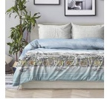 | 1 | 13440 |  | 0
КПБ евро поплин "Patrizia" (70х70) рис. 15947-1/15946-3 Winter | 621015 |  | 1 | 13440 |  | 0
КПБ евро поплин "Patrizia" (70х70) рис. 15948-1/15888-3 Frozen | 611385 |  | 1 | 13440 |  | 0
КПБ евро поплин "Patrizia" (70х70) рис. 6590-1/6591-1 Journey | 604412 |  | 2 | 13440 |  | 0

 |  |  |  |  | ИТОГО | 0

